Code style
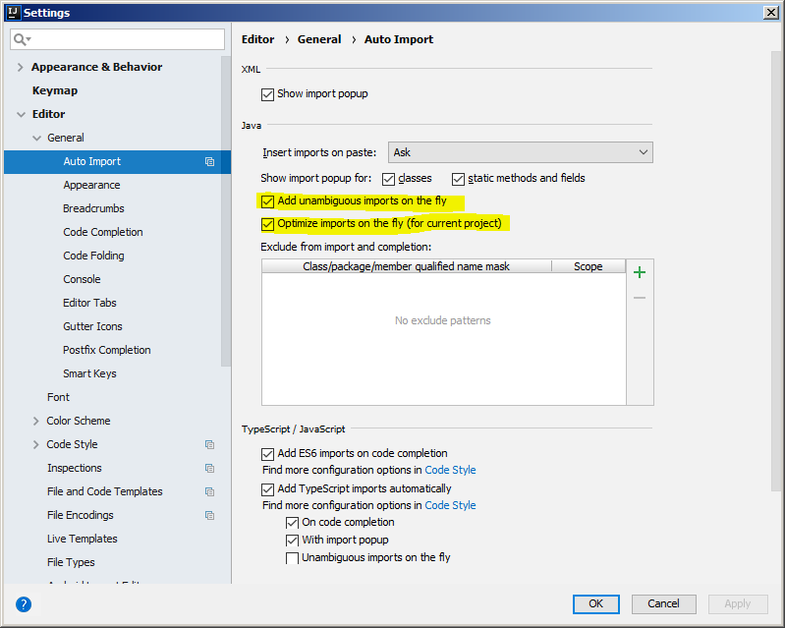
Hướng dẫn cài đặt code style trên IntelliJ

1 | Cài đặt Plugin Save action
 | Trong IntelliJ chọn File -> Settings (phím tắt Ctrl + Alt + S), sau đó click button Browse repositories
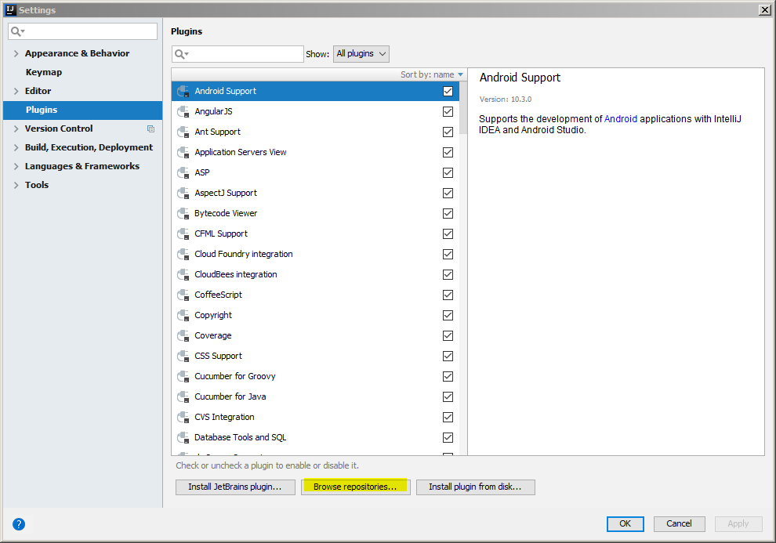

 |  | Tìm kiếm plugin Save action: (1) Nhập ô tìm kiếm "Save act", (2) Click button Install để cài đặt. Sau khi cài đặt xong thì restart IntelliJ.

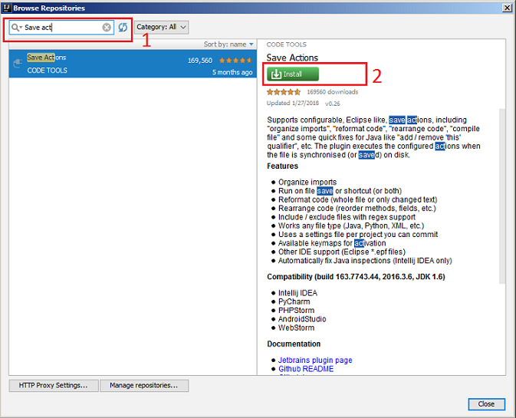

2 | Import file code style
 | Chọn File -> Settings hiện ra màn hình setting
 |  | Chọn Editor -> Code style sau đó click Intellij IDEA code style XML
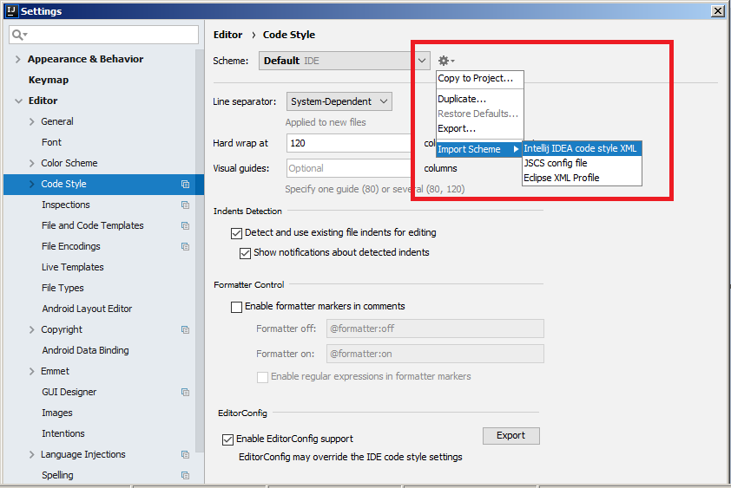

 |  | Chọn đường dẫn đến file jira-test-tool-style.xml
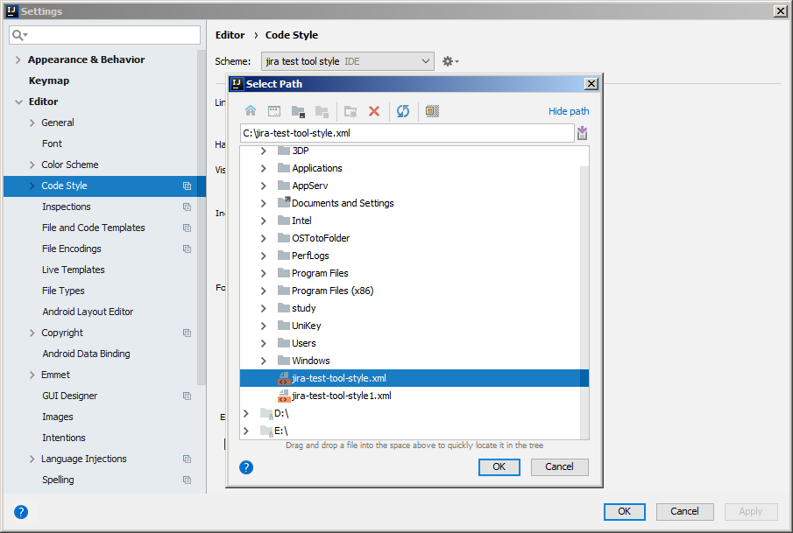

 |  | Sau khi click OK sẽ xuất hiện popup Import Scheme, click OK để hoàn tất import file setting
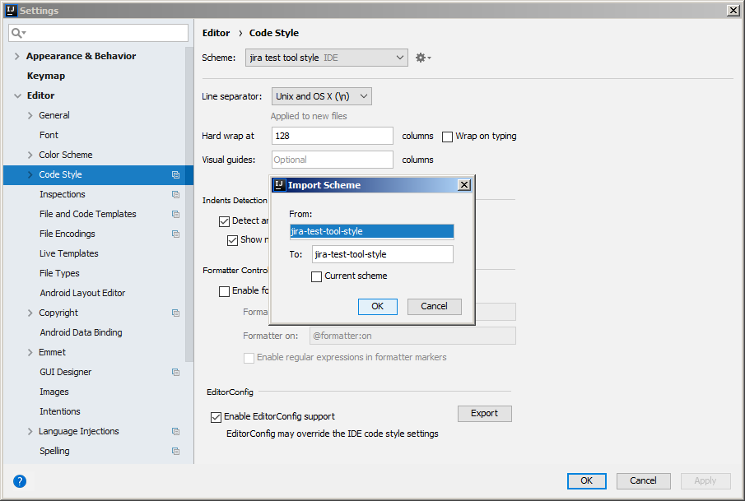

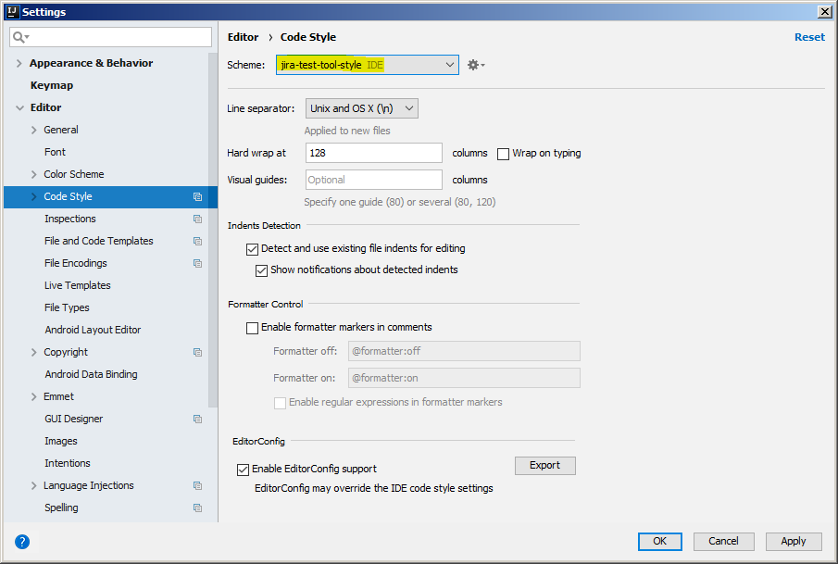

3 | Sử dụng Save action để format code
 | Trong IntelliJ chọn File -> Settings (phím tắt Ctrl + Alt + S). Sau đó lựa chọn check box như trong hình dưới đây và click button apply
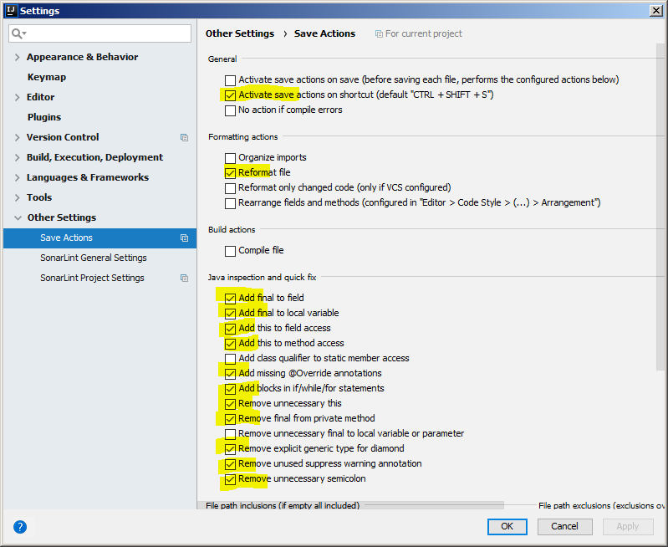

 | Chú ý: Khi mở project khác (lần đầu tiên) có thể phải chọn lại Scheme và phải lựa chọn lại các check box của Save action

4 | Cấu hình tự động thêm hoặc xóa import thừa
 |  | Lựa chọn check box như trong hình

SonarLint
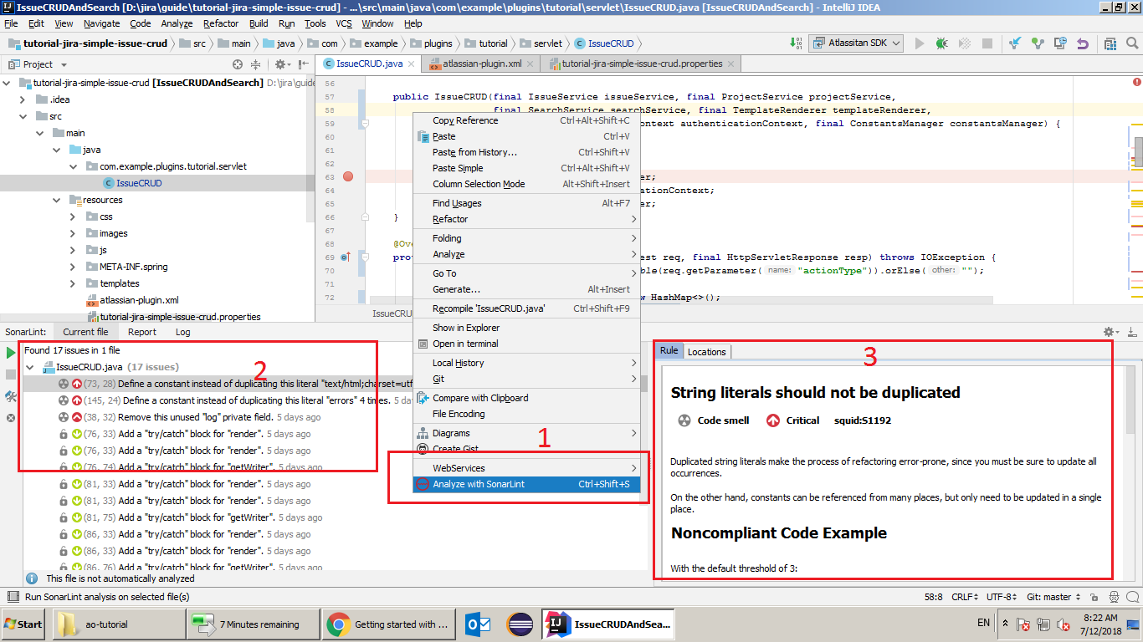
Hướng dẫn cài đặt SonarLint trên IntelliJ

1 | Cài đặt plugin SonarLint
 | Trong IntelliJ chọn File -> Settings (phím tắt Ctrl + Alt + S), sau đó click button Browse repositories
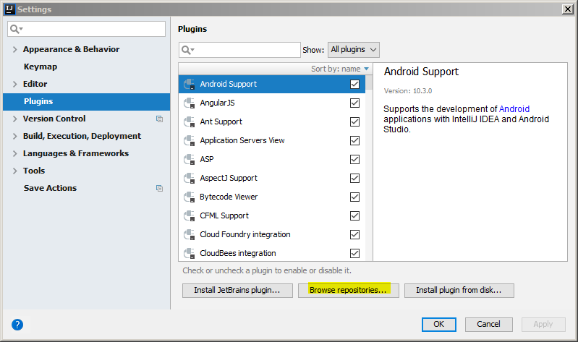

 |  | Tìm kiếm từ khóa "sonarlint" và click button Install. Sau đó restart IntelliJ
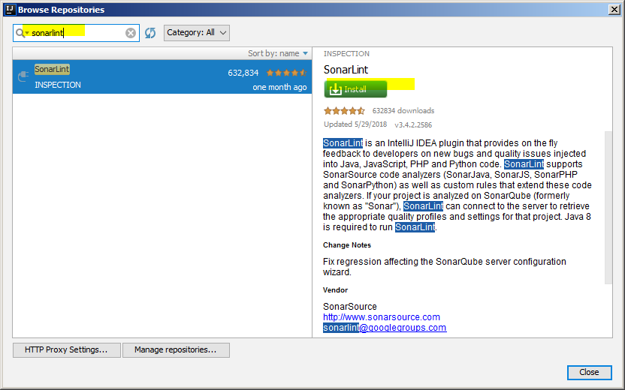

2 | Cấu hình SonarLint
 |  | Ấn phím tắt Ctrl+Alt+S, chọn Other Settings -> SonarLint General Settings -> Settings -> +

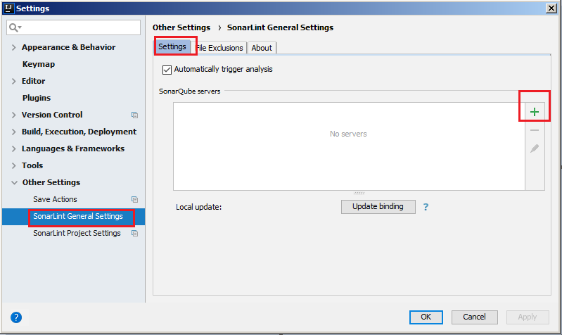

 |  | Nhập các thông tin như trong hình và click Next
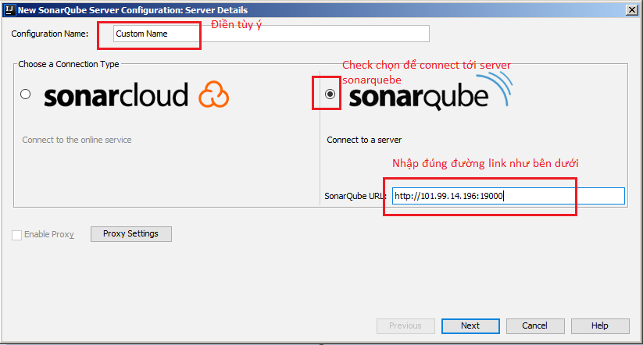

 |  | Chọn Login/Password và điền user/password: dashboard-sonar/dashboard-sonar. Sau đó click Next
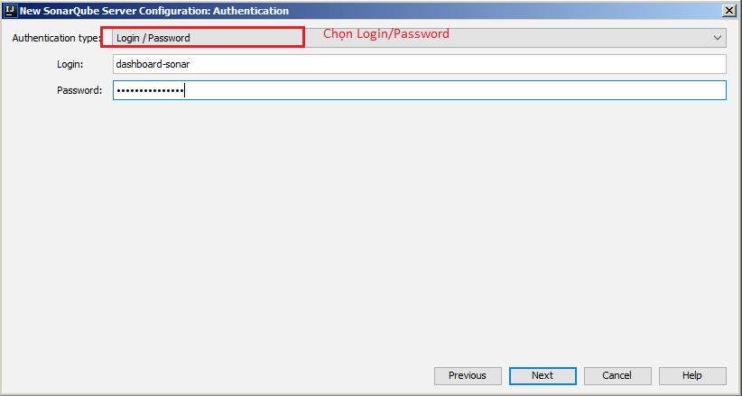

 |  | Nếu thành công sẽ xuất hiện màn hình như bên dưới
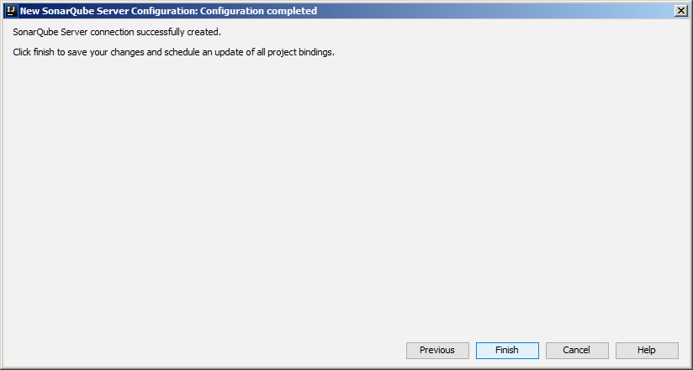

3 | Sử dụng check code
 |  | Chuột phải vào file cần check, menu xuất hiện và sẽ nhìn thấy biểu tượng SonarLint (1). Click vào biểu tượng để check file
 |  | (2) Sau khi check file, SonarLint đưa ra các bug.
 |  | (3) Gợi ý, hướng dẫn fix bug

